Лист1
Ценова листа за компоненти за столове |  | $ 1,69 |  |  | 2018-11-14
http://for-chairs.com |  |  | София +359 (887) 77-46-20

Технически и лабораторни столове
Наименование | Артикула | на дребно | търговец | цената 2 | цената 1
 | TULIP chrome | 187 | 169.3 | 157.3 | 155.2
 | China
 | TULIP chrome | 161 | 146.3 | 135.3 | 123.2
 | Poland
 | Ø600
 | TULIP | 179 | 161.3 | 150.3 | 148.2
 | China
 | TULIP | 153 | 138.3 | 128.3 | 116.2
 | Poland
 | Ø600
 | TULIP short chrome | 165 | 150 | 140.1 | 137.7
 | China
 | TULIP short chrome | 141 | 127 | 118.1 | 105.7
 | Poland
 | Ø600
 | TULIP P short | 135 | 118.7 | 111 | 109.4
 | China
 | TULIP P short | 109 | 95.7 | 89 | 77.4
 | Poland
 | Ø600

 | ESD KM chrome | 163 | 148.3 | 138.3 | 132.2
 | Poland
 | Ø600

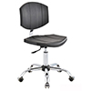
 | ESD KM short chrome | 141 | 129 | 121.1 | 114.7
 | Poland
 | Ø600
 | CST-G04

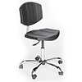
 | ESD KM short chrome | 138 | 125.7 | 118.1 | 111.9
 | Poland
 | Ø600
 | CST-C06

 | SELLA chrome | 129 | 116 | 107 | 104.8
 | China
 | Ø600

 | SELLA | 123 | 108.7 | 100.9 | 98.6
 | China
 | Ø600

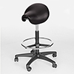
 | SELLA P | 118 | 104.7 | 97.3 | 95.4
 | China
 | Ø600

 | SELLA short | 106 | 96.2 | 89.7 | 87.1
 | China
 | Ø 560

 | SELLA P short
 | Poland | 98 | 86.4 | 81.2 | 76.6
 | Ø 560

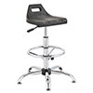
 |  | 106 | 94 | 87.5 | 83.3
 | Hoker KM chrome
 | Poland
 | Ø600

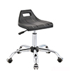

 | KM chrome short | 86 | 74.7 | 70.3 | 65.8
 | Poland
 | Ø600

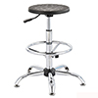
 | TB-3 | 101 | 90 | 83 | 80.8
 | China
 | TB-3 | 95 | 84 | 78 | 75.3
 | Poland
 | Ø600
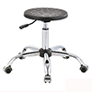
 | TB-2 | 79 | 70.7 | 65.8 | 63.3
 | China
 | TB-2 | 75 | 64.7 | 60.8 | 57.8
 | Poland
 | Ø600
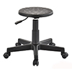
 | TB-1P | 73 | 64.9 | 60.2 | 58.2
 | China
 | TB-1P | 68 | 58.9 | 55.2 | 52.7
 | Poland
 | Ø600
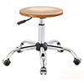
 | Bonanza TB-2F | 59 | 50.8 | 47.3 | 44.3
 | beech
 | Bonanza TB-2F | 61 | 52.8 | 49.1 | 46
 | oak

Офис столове
Наименование | Артикула | на дребно | търговец | цената 2 | цената 1
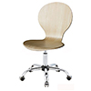
 | Wien beech | 90 | 80.7 | 74.8 | 69.3

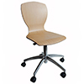
 | Israel beech | 103 | 92.9 | 86.2 | 79.7

Бар столове
Наименование | Артикула | на дребно | търговец | цената 2 | цената 1
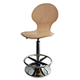
 | Wien bar beech | 101 | 88.7 | 82 | 76.8

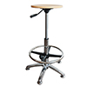
 | TB-3F beech | 76 | 65.1 | 60.9 | 57.6
 | TB-3F oak | 78 | 67.1 | 62.7 | 59.3

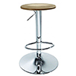
 | D-C15/ Bonanza beech | 67 | 55 | 51 | 47.6
 | D-C15/ Bonanza oak | 69 | 57 | 52.8 | 49.3

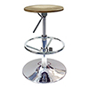
 | D-B34/Bonanza beech | 78 | 66.8 | 61.5 | 58.8
 | D-B34/Bonanza oak | 80 | 68.8 | 63.3 | 60.5

търговец - от 1 бройка
цената 2 - 5 броя
цената 1 - от 1000 BGN

цени с ДДС

